List1
Spotřeba injektážního materiálu Spetec STOP H100
 |  |  |  | Orientační kalkulační výpočty
horizontální 1-řadá jednostranně injektovaná cihla plná |  | spotřeba na jednotku |  | Vyplňujte pouze žluté políčka
 | počet vrtů | 10 | ks na 1mb | síla stěny v cm | počet bm | celkem pakrů | celkem hmoty
 | spotřeba injektážního materiálu | 3 | kg na 1m/2 | 30 | 1 | 10 | 0.9 | kg
 |  |  |  | 40 | 1 | 10 | 1.2 | kg
 |  |  |  | 50 | 1 | 10 | 1.5 | kg
 |  |  |  | 60 | 1 | 10 | 1.8 | kg
 |  |  |  | 70 | 1 | 10 | 2.1 | kg
 |  |  |  | 80 | 1 | 10 | 2.4 | kg
 |  |  |  | 90 | 1 | 10 | 2.7 | kg
 |  |  |  | 100 | 1 | 10 | 3 | kg

horizontální 2-řadá jednostranně injektovaná cihla plná
 | počet vrtů | 20 | ks na 1mb | síla stěny v cm | počet bm | celkem pakrů | celkem hmoty
 | spotřeba injektážního materiálu | 6 | kg na 1m/2 | 30 | 1 | 20 | 1.8 | kg
 |  |  |  | 40 | 1 | 20 | 2.4 | kg
 |  |  |  | 50 | 1 | 20 | 3 | kg
 |  |  |  | 60 | 1 | 20 | 3.6 | kg
 |  |  |  | 70 | 1 | 20 | 4.2 | kg
 |  |  |  | 80 | 1 | 20 | 4.8 | kg
 |  |  |  | 90 | 1 | 20 | 5.4 | kg
 |  |  |  | 100 | 1 | 20 | 6 | kg

plošná jednostranně injektovaná cihla plná
 | počet vrtů | 25 | ks na 1m/2 | síla stěny v cm | počet m/2 | celkem pakrů | celkem hmoty
 | spotřeba injektážního materiálu | 14 | kg na 1m/2 | 30 | 1 | 25 | 4.2 | kg
 |  |  |  | 40 | 1 | 25 | 5.6 | kg
 |  |  |  | 50 | 1 | 25 | 7 | kg
 |  |  |  | 60 | 1 | 25 | 8.4 | kg
 |  |  |  | 70 | 1 | 25 | 9.8 | kg
 |  |  |  | 80 | 1 | 25 | 11.2 | kg
 |  |  |  | 90 | 1 | 25 | 12.6 | kg
 |  |  |  | 100 | 1 | 25 | 14 | kg

horizontální 1 - řadá jednostranně injektované smíšené zdivo
 | počet vrtů | 10 | ks na 1mb | síla stěny v cm | počet bm | celkem pakrů | celkem hmoty
 | spotřeba injektážního materiálu | 3.5 | kg na 1m/2 | 30 | 1 | 10 | 1.05 | kg
 |  |  |  | 40 | 1 | 10 | 1.4 | kg
 |  |  |  | 50 | 1 | 10 | 1.75 | kg
 |  |  |  | 60 | 1 | 10 | 2.1 | kg
 |  |  |  | 70 | 1 | 10 | 2.45 | kg
 |  |  |  | 80 | 1 | 10 | 2.8 | kg
 |  |  |  | 90 | 1 | 10 | 3.15 | kg
 |  |  |  | 100 | 1 | 10 | 3.5 | kg

horizontální 2 - řadá jednostranně injektované smíšené zdivo
 | počet vrtů | 20 | ks na 1mb | síla stěny v cm | počet bm | celkem pakrů | celkem hmoty
 | spotřeba injektážního materiálu | 7 | kg na 1m/2 | 30 | 1 | 20 | 2.1 | kg
 |  |  |  | 40 | 1 | 20 | 2.8 | kg
 |  |  |  | 50 | 1 | 20 | 3.5 | kg
 |  |  |  | 60 | 1 | 20 | 4.2 | kg
 |  |  |  | 70 | 1 | 20 | 4.9 | kg
 |  |  |  | 80 | 1 | 20 | 5.6 | kg
 |  |  |  | 90 | 1 | 20 | 6.3 | kg
 |  |  |  | 100 | 1 | 20 | 7 | kg

plošná jednostranná injektáž smíšené zdivo
 | počet vrtů | 25 | ks na 1m/2 | síla stěny v cm | počet m/2 | celkem pakrů | celkem hmoty
 | spotřeba injektážního materiálu | 15 | kg na 1m/2 | 30 | 1 | 25 | 4.5 | kg
 |  |  |  | 40 | 1 | 25 | 6 | kg
 |  |  |  | 50 | 1 | 25 | 7.5 | kg
 |  |  |  | 60 | 1 | 25 | 9 | kg
 |  |  |  | 70 | 1 | 25 | 10.5 | kg
 |  |  |  | 80 | 1 | 25 | 12 | kg
 |  |  |  | 90 | 1 | 25 | 13.5 | kg
 |  |  |  | 100 | 1 | 25 | 15 | kg

horizontální 1 - řadá jednostranně injektované kamenné zdivo
 | počet vrtů | 10 | ks na 1mb | síla stěny v cm | počet bm | celkem pakrů | celkem hmoty
 | spotřeba injektážního materiálu | 4 | kg na 1m/2 | 30 | 1 | 10 | 1.2 | kg
 |  |  |  | 40 | 1 | 10 | 1.6 | kg
 |  |  |  | 50 | 1 | 10 | 2 | kg
 |  |  |  | 60 | 1 | 10 | 2.4 | kg
 |  |  |  | 70 | 1 | 10 | 2.8 | kg
 |  |  |  | 80 | 1 | 10 | 3.2 | kg
 |  |  |  | 90 | 1 | 10 | 3.6 | kg
 |  |  |  | 100 | 1 | 10 | 4 | kg

horizontální 2 - řadá jednostranně injektované kamenné zdivo
 | počet vrtů | 20 | ks na 1mb | síla stěny v cm | počet bm | celkem pakrů | celkem hmoty
 | spotřeba injektážního materiálu | 8 | kg na 1m/2 | 30 | 1 | 20 | 2.4 | kg
 |  |  |  | 40 | 1 | 20 | 3.2 | kg
 |  |  |  | 50 | 1 | 20 | 4 | kg
 |  |  |  | 60 | 1 | 20 | 4.8 | kg
 |  |  |  | 70 | 1 | 20 | 5.6 | kg
 |  |  |  | 80 | 1 | 20 | 6.4 | kg
 |  |  |  | 90 | 1 | 20 | 7.2 | kg
 |  |  |  | 100 | 1 | 20 | 8 | kg

plošná jednostranná injektáž kamenné zdivo
 | počet vrtů | 25 | ks na 1m/2 | síla stěny v cm | počet m/2 | celkem pakrů | celkem hmoty
 | spotřeba injektážního materiálu | 17 | kg na 1m/2 | 30 | 1 | 25 | 5.1 | kg
 |  |  |  | 40 | 1 | 25 | 6.8 | kg
 |  |  |  | 50 | 1 | 25 | 8.5 | kg
 |  |  |  | 60 | 1 | 25 | 10.2 | kg
 |  |  |  | 70 | 1 | 25 | 11.9 | kg
 |  |  |  | 80 | 1 | 25 | 13.6 | kg
 |  |  |  | 90 | 1 | 25 | 15.3 | kg
 |  |  |  | 100 | 1 | 25 | 17 | kg

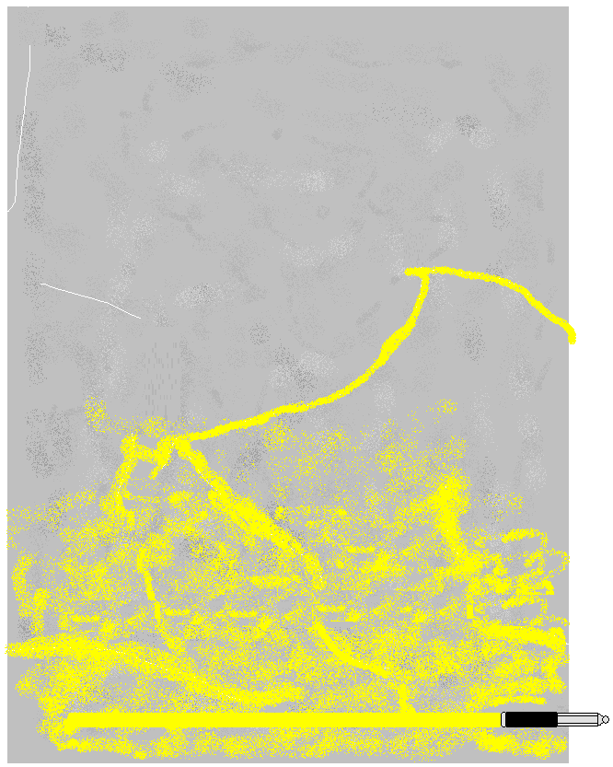
jednostranná 1 řadá injektáž beton mezerovitý, struskobeton
 | počet vrtů | 7 | ks na 1mb | síla stěny v cm | počet bm | celkem pakrů | celkem hmoty
 | spotřeba injektážního materiálu | 4 | kg na 1m/2 | 30 | 1 | 7 | 1.2 | kg
 |  |  |  | 40 | 1 | 7 | 1.6 | kg
 |  |  |  | 50 | 1 | 7 | 2 | kg
 |  |  |  | 60 | 1 | 7 | 2.4 | kg
 |  |  |  | 70 | 1 | 7 | 2.8 | kg
 |  |  |  | 80 | 1 | 7 | 3.2 | kg
 |  |  |  | 90 | 1 | 7 | 3.6 | kg
 |  |  |  | 100 | 1 | 7 | 4 | kg

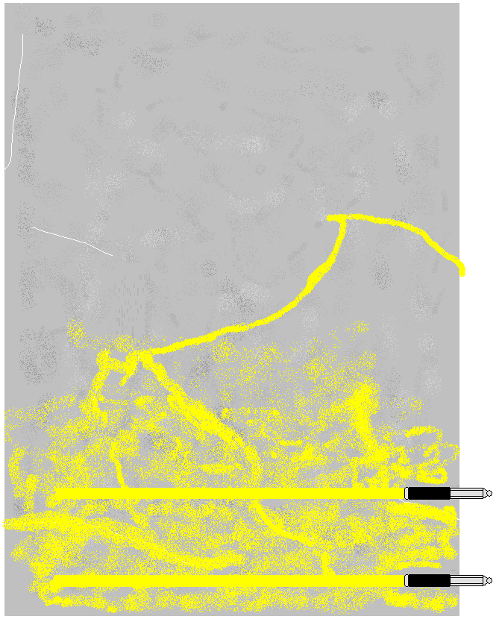
jednostranná 2 řadá injektáž beton mezerovitý, struskobeton
 | počet vrtů | 14 | ks na 1mb | síla stěny v cm | počet bm | celkem pakrů | celkem hmoty
 | spotřeba injektážního materiálu | 8 | kg na 1m/2 | 30 | 1 | 14 | 2.4 | kg
 |  |  |  | 40 | 1 | 14 | 3.2 | kg
 |  |  |  | 50 | 1 | 14 | 4 | kg
 |  |  |  | 60 | 1 | 14 | 4.8 | kg
 |  |  |  | 70 | 1 | 14 | 5.6 | kg
 |  |  |  | 80 | 1 | 14 | 6.4 | kg
 |  |  |  | 90 | 1 | 14 | 7.2 | kg
 |  |  |  | 100 | 1 | 14 | 8 | kg

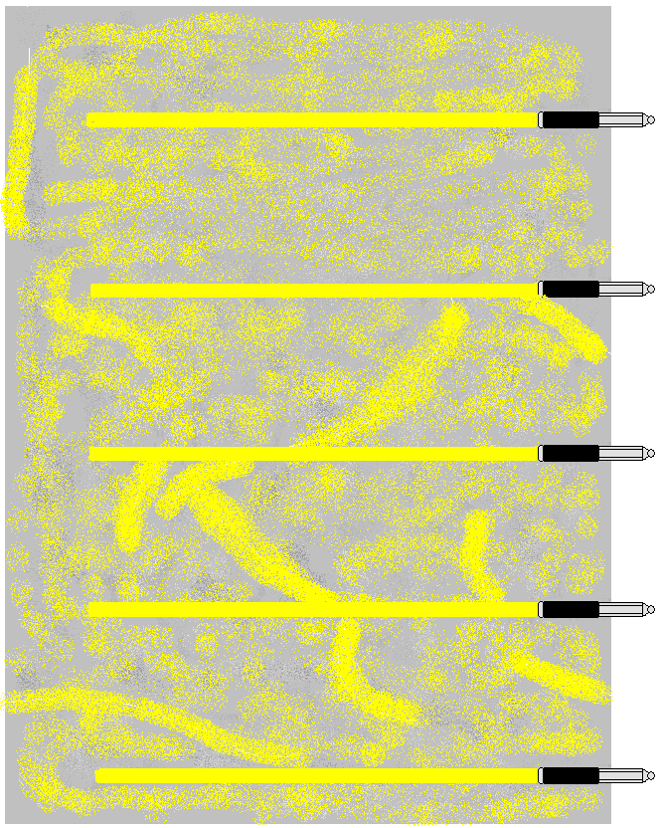
jednostranná plošná injektáž beton mezerovitý, struskobeton
 | počet vrtů | 20 | ks na 1m/2 | síla stěny v cm | počet m/2 | celkem pakrů | celkem hmoty
 | spotřeba injektážního materiálu | 17 | kg na 1m/2 | 30 | 1 | 20 | 5.1 | kg
 |  |  |  | 40 | 1 | 20 | 6.8 | kg
 |  |  |  | 50 | 1 | 20 | 8.5 | kg
 |  |  |  | 60 | 1 | 20 | 10.2 | kg
 |  |  |  | 70 | 1 | 20 | 11.9 | kg
 |  |  |  | 80 | 1 | 20 | 13.6 | kg
 |  |  |  | 90 | 1 | 20 | 15.3 | kg
 |  |  |  | 100 | 1 | 20 | 17 | kg

